상품제안서
쿨토시 3D 무봉재 | 상품코드: F27136

 |  |  |  |  |  |  | 02-412-0044 | www.easy1.co.kr
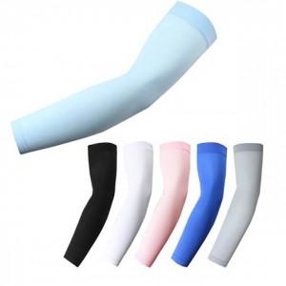

【상세/제작정보】 | 기본수량 미만 인쇄 불가

【인쇄/포장옵션】 | 실크 / OPP(비닐)

【공급단가】 | 수량 | 500~ | 1,000~ | 3,000~ | 5,000~ | 10,000~
*VAT별도 | 단가 | 1,320원 | 1,290원 | 1,260원 | 1,240원 | 1,210원

【상품 URL】 | https://easy1.co.kr:443/src/goods_detail.php?gdno=27136

